Инструкция
Уважаемый участник! Вам предлагается выполнить шесть заданий по читательской грамотности. На выполнение работы отводится 20 минут. Во время работы экран будет разделен на две части: задания будут расположены в правой части экрана, а информация, необходимая для ответа на вопрос, – слева. Прежде чем приступить к выполнению заданий, обязательно прочитайте весь текст, расположенный слева. Одни задания покажутся Вам легкими, другие – трудными. Если Вы не знаете, как выполнить задание, пропустите его и переходите к следующему. Если останется время, Вы сможете еще раз попробовать выполнить пропущенные задания. Если Вы ошиблись и хотите исправить свой ответ, то удалите его, нажав на клавишу Delete, и запишите тот ответ, который считаете верным. По окончании работы необходимо нажать кнопку "Сохранить" в верхнем левом углу. Работайте внимательно, и у Вас все получится! Желаем успеха!

НАЧАТЬ

ВВЕДЕНИЕ
НАЗАД
ВПЕРЕД

Задание 1
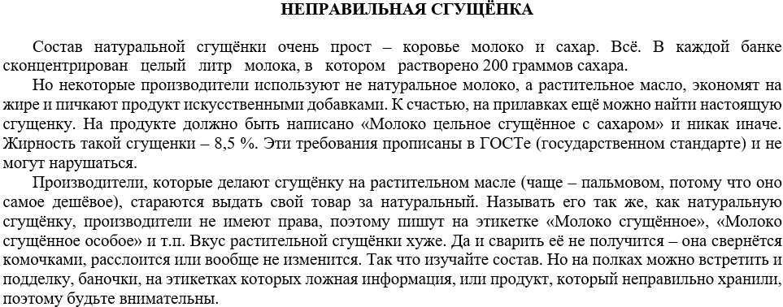
Задание 1

Прочитайте текст "Неправильная сгущёнка", расположенный слева. Для ответа на вопрос выпишите из текста нужные фрагменты. Какие недостатки есть у сгущёнки с растительным маслом? Выпишите из текста два предложения, где содержится ответ на этот вопрос.

ОТВЕТ:

НАЗАД
ВПЕРЕД

Задание 2
Задание 2

Воспользуйтесь текстом "Неправильная сгущенка", расположенным слева. Запишите свой ответ на вопрос в виде целого числа. Сколько литров цельного молока расходуется на производство по ГОСТу одной банки сгущенки?

ОТВЕТ:

НАЗАД
ВПЕРЕД

Задание 3
Задание 3

Воспользуйтесь текстом «Неправильная сгущёнка», расположенным слева. Для ответа на вопрос отметьте все верные варианты ответа, переместив галочку на нужное место. Рассмотрите этикетки разных образцов сгущёнки. Какие образцы, судя по информации на этикетке, являются НЕнастоящей сгущёнкой?

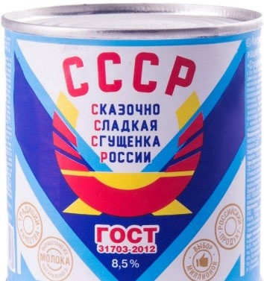
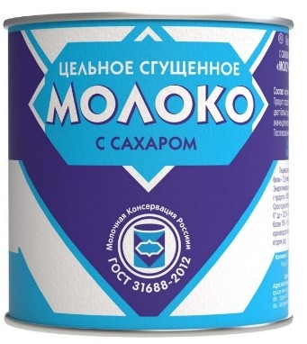

1
2

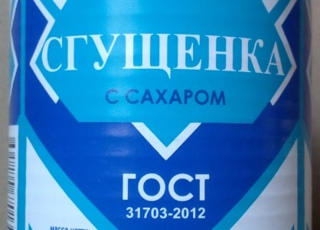
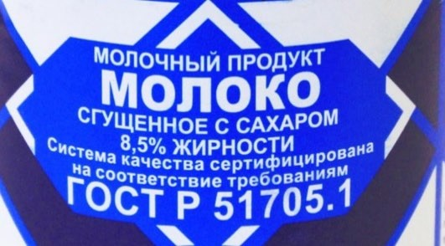

3
4

НАЗАД
ВПЕРЕД

Задание 4
Задание 4

Воспользуйтесь текстом «Неправильная сгущёнка», расположенным слева. Для ответа на вопрос отметьте все верные варианты ответа (в поле для ответа запишите буквы всех правильных ответов без пробелов, запятых и других символов (например: АД). Прочитайте информацию с этикеток разных образцов сгущёнки, приведённую ниже. В каких образцах, судя по составу, содержится растительное масло? А) Состав: цельное коровье молоко, сахар-песок. Б) Состав: обезжиренное молоко, сыворотка молочная сгущённая, сахар, растительные жиры. В) Состав: молоко обезжиренное, сахар, масло. Г) Состав: обезжиренное молоко, заменитель молочного жира, сахар.

ОТВЕТ:

НАЗАД
ВПЕРЕД

Задание 5
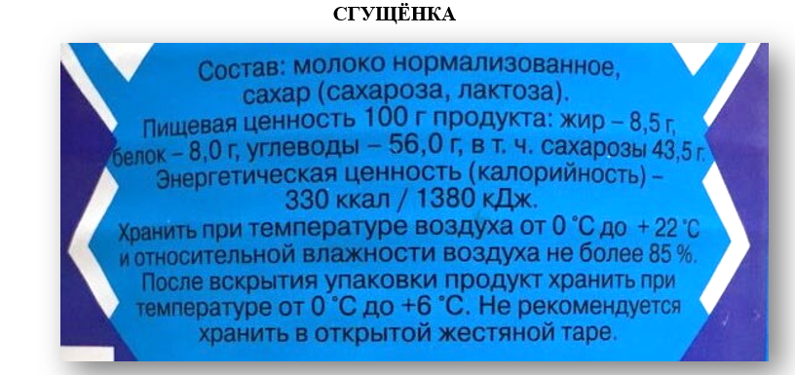
Задание 5

Воспользуйтесь рисунком, расположенным слева. Для ответа на вопрос выберите один верный вариант ответа (в поле для ответа запишите только букву). Прочитайте информацию о составе на этикетке сгущёнки. Судя по этой информации, что такое лактоза? А) Молочный жир. Б) Вид сахара. В) Растительный жир. Г) Какая-то искусственная добавка – консервант или усилитель вкуса.

ОТВЕТ:

НАЗАД
ВПЕРЕД

Задание 6
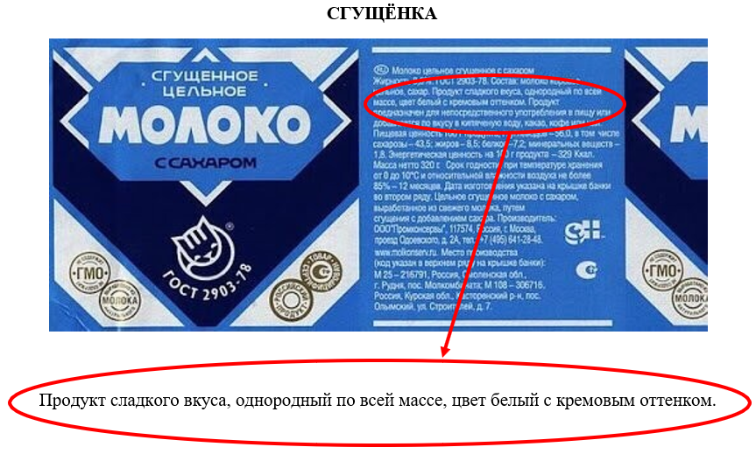
Задание 6

Воспользуйтесь рисунком, расположенные слева. Выберите один верный вариант ответа (в поле для ответа запишите только букву). Как вы думаете, для чего на этикетке сгущёнки помещён текст, обведенный красной линией (под этикеткой тот же текст напечатан крупнее)? А) Чтобы покупатель, который никогда не пробовал сгущёнку, захотел её попробовать. Б) Чтобы покупатели познакомились с составом продукта. В) Чтобы покупатели могли опознать некачественный продукт. Г) Чтобы покупатели понимали, как произведено сгущённое молоко.

ОТВЕТ:

НАЗАД
ЗАКОНЧИТЬ

